CollectiveAccess
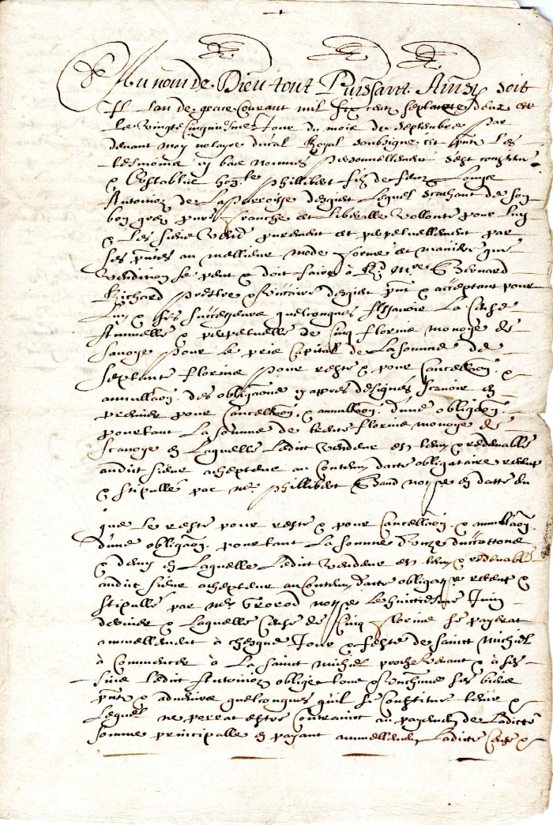
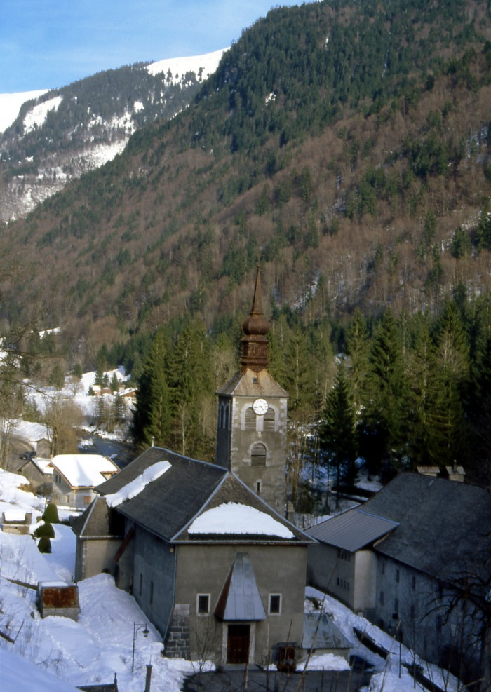
Image | Object | Description | Date
 | Reconnaissance de dette en date de septembre 1662 signé par le Chanoine Rannoz (4-0012) | Reconnaissance de dette en date de Septembre 1662 signé par le Chanoine Rannoz
 | Abbaye De Sixt-Fer-A-Cheval (1-049) | Abbaye de Sixt -Fer-A-Cheval : vue du domaine Abbatial : Abbaye et Eglise Sainte Madeleine
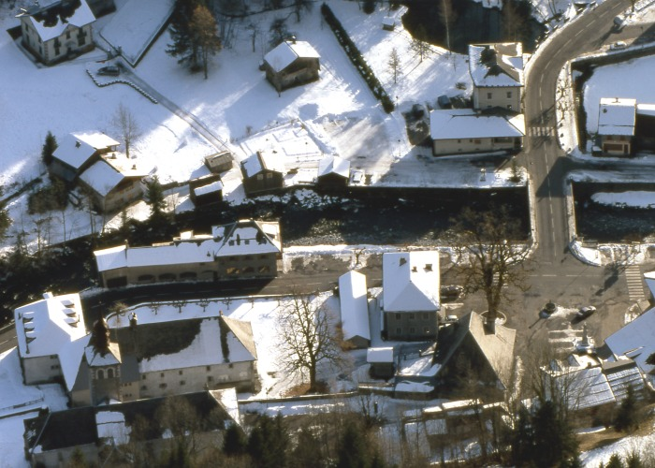 | Abbaye (1-019) | Photo vue aérienne du chef lieu avec le domaine abbatial sous la neige
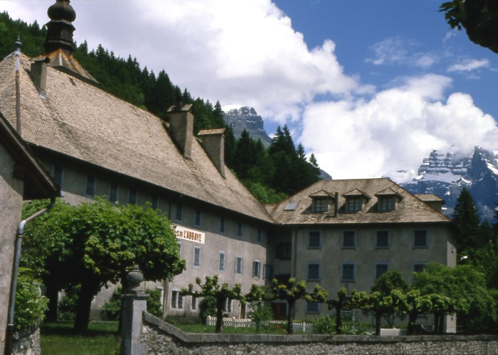 | Photo Abbaye de Sixt fer a cheval (1-018) | Photo de L'Abbaye de Sixt fer a cheval : vue du coté route : Façade avec l 'enseigne Hôtel restaurant du fer a cheval et de L'abbaye et de l'annexe avec son jardin
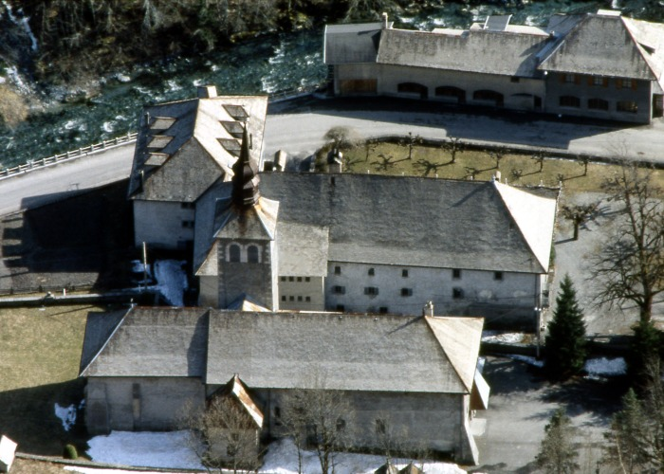 | Vue de L'Abbaye de Sixt (1-016) | Photo aérienne de l'ensemble abbatial : Eglise et Abbaye

